Hoja 1
18/08/2022

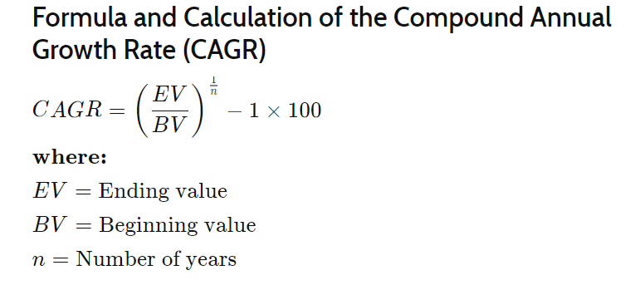
 | Año | BPA | BVPS | Precio actual | 223.88$
10 | 2022 | 2.63$ | 4.40$
9 | 2021 | 2.36$ | 3.94$ | Anual Rate of Growth
8 | 2020 | 1.90$ | 5.10$ | 62.89 %
7 | 2019 | 1.47$ | 6.23$
6 | 2018 | 0.98$ | 6.90$ | Future BPA Value 10 years
5 | 2017 | 0.53$ | 6.30$ | 345.85$
4 | 2016 | 0.38$ | 5.78$
3 | 2015 | 0.28$ | 5.29$ | Min P/E 10 years
2 | 2014 | 0.15$ | 5.19$ | 60
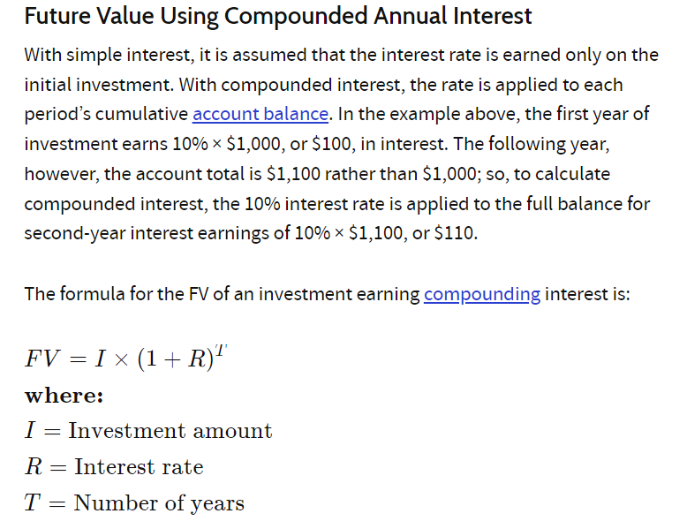
1 | 2013 | 0.11$ | 4.84$
0 | 2012 | 0.02$ | 3.45$ | Market Price 10 years
-1 | 2011 | 0.02$ | 2.12$ | 20,750.70$
-2 | 2010 | - | -
 |  |  |  | Projected Anual Rate Return
 |  |  |  | 57.29 %

WARNING: Esta valoración solo funciona con empresas que tienen ventaja competitiva y un historial consistente y estable de beneficios. Y solo debe ser hecha unsando bajos P/E historicos

